EXP01
Exposition Betriebseinheit 01

Betriebseinheit :
NEM : |  |  | kg
Exposition :
Letalitätsradien :
Ausrichtung : |  |  |  | Sektor a =

Eingabe |  | Auswahl |  | Anzeige |  | Resultierendes Szenario

Exponierte Personen (P)
Betriebseinheit Bezeichnung | mittlere Bevölkerungsdichte (P/km2) | mittlere Personenzahl (P) | exakte Personenzahl (P) | Personen im Freien (P) | Personen im Auto (P) | Personen im Zug (P) | Personen im Gebäude (P) | Total exponierte Personen (P)

Zone 99%-Letalität | #N/A | #N/A |  |  |  |  | #N/A | #N/A
Zone 80%-Letalität | #N/A | #N/A |  |  |  |  | #N/A | #N/A
Zone 30%-Letalität | #N/A | #N/A |  |  |  |  | #N/A | #N/A
Zone 6%-Letalität | #N/A | #N/A |  |  |  |  | #N/A | #N/A
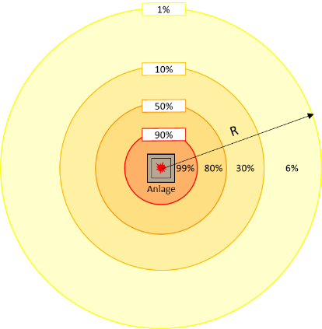

Personenberechnung_Auto_Zug
Berechnungshilfe Personen im Auto und Personen im Zug

copy B6:C9 und paste in EXP0X G15:H18
Exponierte Personen (P) |  |  | Exponierter Zug
Betriebseinheit Bezeichnung | Personen im Auto (P) | Personen im Zug (P) | Auftretenshäufigkeit Zug | H10 | Einheit

Zone 99%-Letalität (90%-Letalitätsradius) | 0.8 | 0.0 | Exposition innerhalb 10%-Letalitätsradius | 1.66 | h / Woche
Zone 80%-Letalität (50%-Letalitätsradius) | 1.7 | 0.0
Zone 30%-Letalität (10%-Letalitätsradius) | 3.3 | 13.7
Zone 6%-Letalität (1%-Letalitätsradius) | 25.0 | 0.0

Eingabewerte Auto |  |  | Eingabewerte Zug
Bezeichnung Variablen | Werte Auto | Einheit | Bezeichnung Variablen | Werte Zug | Einheit

Streckenlänge in Zone 99%-Letalität | 0.050 | km | Streckenlänge innerhalb 10%-Letalitätsradius | 0.240 | km
Streckenlänge in Zone 80%-Letalität | 0.100 | km | Strecke in Zone 99%-Letalität | Nein | -
Streckenlänge in Zone 30%-Letalität | 0.200 | km | Strecke in Zone 80%-Letalität | Nein | -
Streckenlänge in Zone 6%-Letalität | 1.500 | km | Strecke in Zone 30%-Letalität | Ja | -
Signalisierte Geschwindigkeit | 80 | km / h | Zuggeschwindigkeit | 80 | km / h
Durchschnittlicher täglicher Verkehr | 10,000 | Fzg / d | Züge pro Tag | 56 | 1 / d
 |  |  | Zugslänge | 195 | m

Exemplarische Eingabewerte Auto |  |  | Exemplarische Eingabewerte Zug

DTV | Fzg/Tag |  | Zugslänge | m
Wohngebietstrasse | 1,000 |  | Regionalzug, S-Bahn, Schmalspurbahn | 120
Mischgebiet- / Gewerbegebietstrasse | 20,000 |  | Schnellzug | 195
Überlandstrasse | 5,000 |  | Intercity | 220
Stadtautobahn | 10,000
Autobahn | 100,000 |  | Zuggeschwindigkeit | km/h
 |  |  | Regionalzug, S-Bahn, Schmalspurbahn | 50
Signalisierte Geschwindigkeit | km/h |  | Schnellzug | 80
Wohngebietstrasse | 50 |  | Intercity | 120
Mischgebiet- / Gewerbegebietstrasse | 50
Überlandstrasse | 80
Stadtautobahn | 80
Autobahn | 120

